Figure
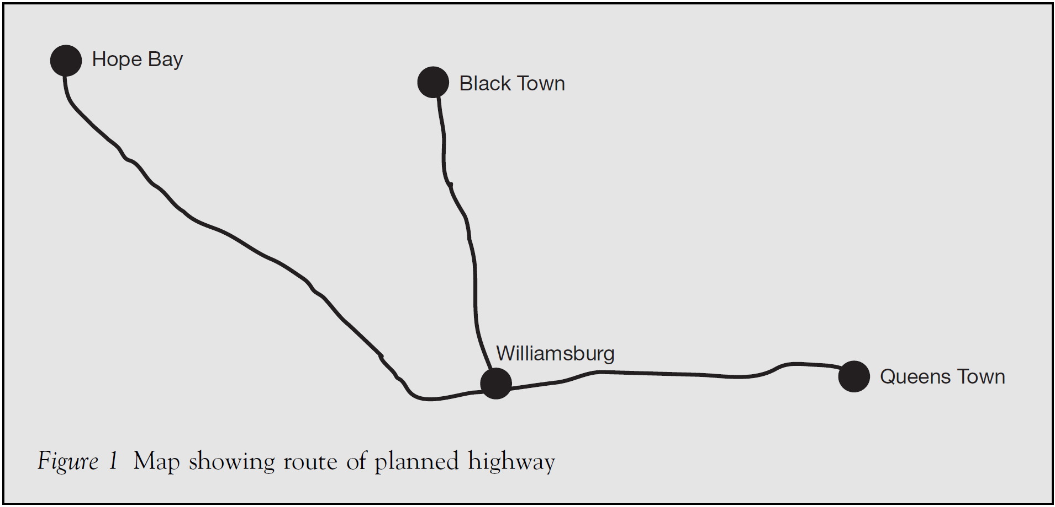

GĐ 2: 63km, Bắt đầu 2013, Kết thúc 2016

GĐ 2: 85km, Bắt đầu 2016, Kết thúc 2018

GĐ 1: 85km, Bắt đầu 2013, Kết thúc 2016

PPP: BOT

Thời gian vận hành + thu phí sau khi hoàn thành việc xây dựng: 15 năm (2019-2033).

Sau đó chuyển giao cho Chính phủ vận hành và bảo dưỡng: 2034-2058.

Tất cả các tính toán được tính theo đơn vị TRIỆU ĐÔLA, và theo giá cố định năm 2013 (NĂM 0).

